상품제안서
뉴클래식레더 A4메모패드(기본형) | 상품코드: S27828

 |  |  |  |  |  |  | 02-713-8555 | www.synergygift.co.kr
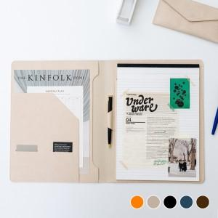 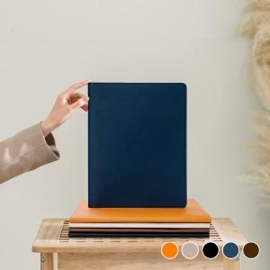 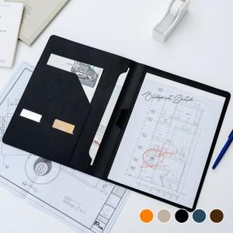

【상세/제작정보】

【인쇄/포장옵션】 | 불박, 금박, 은박 / 포장지포장

【공급단가】 | 수량 | 100~ | 300~ | 500~ | 1,000~ | 3,000~
*VAT별도 | 단가 | 10,800원 | 10,300원 | 10,100원 | 9,850원 | 9,700원

【상품 URL】 | https://www.synergygift.co.kr:443/src/goods_detail.php?gdno=27828

